상품제안서
아이패드파우치 MF1835 | 상품코드: S16911

 |  |  |  |  |  |  | 02-713-8555 | www.synergygift.co.kr
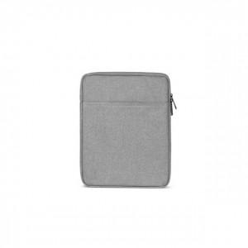

【상세/제작정보】

【인쇄/포장옵션】 | 실크 / 포장불가능

【공급단가】 | 수량 | 300~ | 1,000~ | 2,000~ | 3,000~ | 5,000~
*VAT별도 | 7.9인치 | 8,910원 | 8,580원 | 8,250원 | 7,920원 | 7,720원
 | 9.7인치 | 8,910원 | 8,580원 | 8,250원 | 7,920원 | 7,720원

【상품 URL】 | https://www.synergygift.co.kr:443/src/goods_detail.php?gdno=6382

